关系图
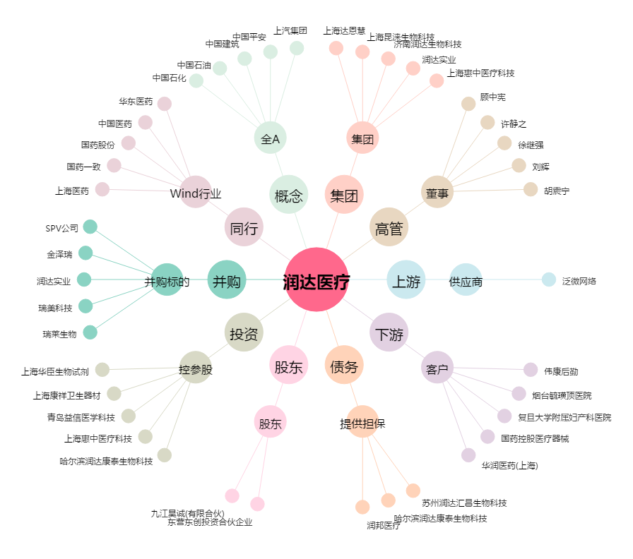
润达医疗[603108.SH] - 关系概览图

